캐릭터
캐릭터의 스토리적인 설정은 디자인팀의 결과물에 따라 달라질 것임
따라서, 해당 문서에서는 캐릭터의 기능적인 측면에 대하여 다룰 예정임

캐릭터의 기능상 디자인은 게임 내 캐릭터의 '행동'을 중점으로 진행할 것임

캐릭터의 '행동'
- 요소 상호작용
- 타격
- 스킬 사용
- 피격
- 이동
- 감정 가다듬기

1. 요소 상호작용

요소 상호작용이란 인물, 필드 내 장치 등 캐릭터가 게임 진행에 있어 상호작용하는 것을 의미함
해당 동작은 캐릭터 자체의 행동은 없으며, 상호작용하는 요소에 따라 다른 결과물을 내놓음
따라서 해당 행동은 넘어감

2. 타격

캐릭터는 '기본 공격' 메커니즘을 가지고 있음
그러나, 기본 공격의 비중은 매우 작게 설정할 것이고(감정을 활용한 게임 운영이 메인이므로)
기본 공격의 목적은 '스킬 사용 불가 상황에서 자기방어'임

캐릭터는 피조물이라는 컨셉을 가지고 있으므로, 기본 공격은 화려한 무술이나 싸움 콤보가 되면 안됨

1타: 오른쪽 주먹을 원을 그리며 크게 내지름.
 | >> 해당 동작은 스트리트 파이팅에서 저숙련자들이 주로 사용하는 기술인 HayMaker에서 기인하였음
 |  | 출처 | >> 픽셀 디자인을 할 때 해당 영상을 참고할 것

3. 스킬 사용

스킬 사용 시 캐릭터는 멈추지 않음 |  |  |  | (정신 집중을 요구하는 일부 스킬 제외)
이는 캐릭터가 이동하며 스킬 시전하는 것을 의미함(캐릭터의 스킬 시전이 이동에 영향을 미치지 않음)

스킬 사용 동작의 경우, 각 스킬마다 상이할 것이므로 '스킬' 시트에서 더 자세하게 기술함

4. 피격

기본적으로 캐릭터가 피격될 경우, 매우 짧은 넉백과 함께 잠시 무적 상태가 됨(아무것도 못하고 두들겨 맞는거 방지용)

어떤 특수공격들은 넉백의 정도가 강함
(이 경우 따로 기술할 예정)

피격 시 캐릭터는 뒤로 밀려나는 포즈를 취함(약간 배에 한데 얻어맞은 듯한 동작을 취함)

5. 이동

이동은 기본 이동(좌우방향키), 대쉬(shift), 가 있음
탑다운 방식이므로 '점프'의 기능은 넣지 않았음
이동할 때 기본 공격은 불가능하며, 스킬은 시전이 가능함
또한, 캐릭터의 '대쉬' 기능은 앞으로 짧게 돌격하는 기능임. 해당 기능은 '기동'에 초점을 두며, 대쉬 중 피격될 경우 피해를 입으며 대쉬가 취소됨.
대쉬 기능은 난사하는 것을 방지하기 위해, 사용 후 3초의 쿨다운을 가짐

6. 감정 가다듬기

스킬의 '고도' 게이지를 줄이기 위한 동작임
이 동작을 진행할 시 이동할 수 없으며, '정신 집중'의 개념이므로 피격 시 끊김
다만 피격되지 않을 경우, 무한하게 지속할 수 있음
>> 이를 통해 난이도를 조금 낮추며, '고도' 게이지가 보스전에서 더 활약하고록 함

감정 가다듬기 동작은, 캐릭터가 쪼그려 앉아 머리를 두손으로 부여잡고 고통스러워하는 동작으로 함
(원래는 '명상' 컨셉이었지만, 전투 중 갑자기 명상을 하는게 조금 어색해보인다는 생각이 들었음. 따라서 감정으로 인해 고통스러워하며 이를 통제하고자 하는 모습으로 대체함)

 | >> 해당 동작은 Dead By Daylight 에서 'The Doctor' 살인마의 특수능력을 해제하기 위해 생존자들이 진행하는 동작인 '정신 가다듬기' 에서 '기인' 하였음
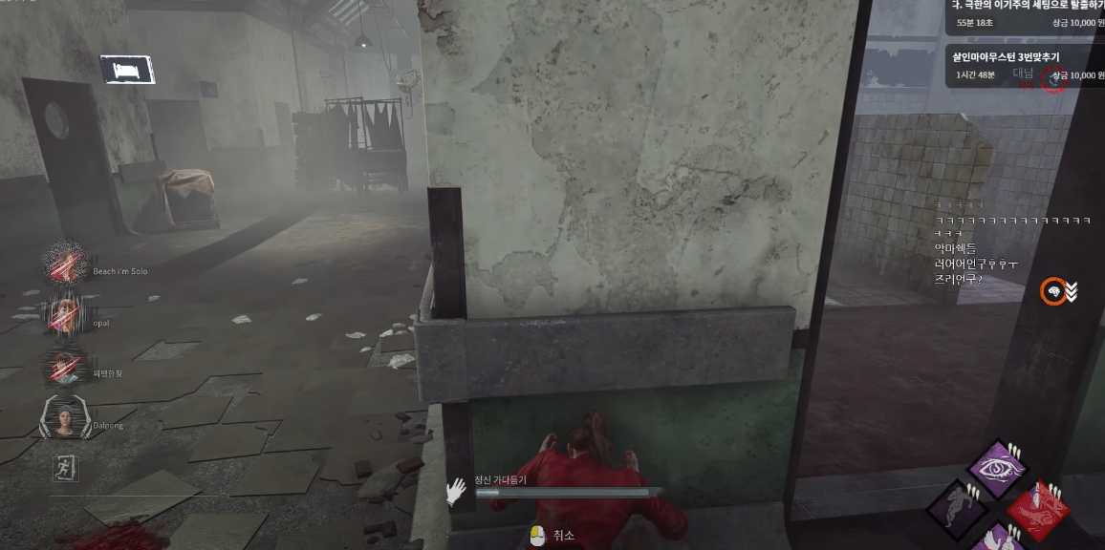

캐릭터의 스탯

'게임 메커니즘' 시트에서 언급하였듯, 캐릭터의 스탯은 다음과 같음
(첫번째 수치는 캐릭터의 기본 스탯에 해당함)
- 체력: 100/110/…/200
- 공격력: 10/12/14/…/30
- 치명타 확률: 0%/2%/…20%
- 치명타 피해량150%/170%/…/250%
-

각 스탯은 10의 스탯 포인트를 투자할 수 있으며,
최대 레벨은 20으로 한정함

